Início
 | 
 | 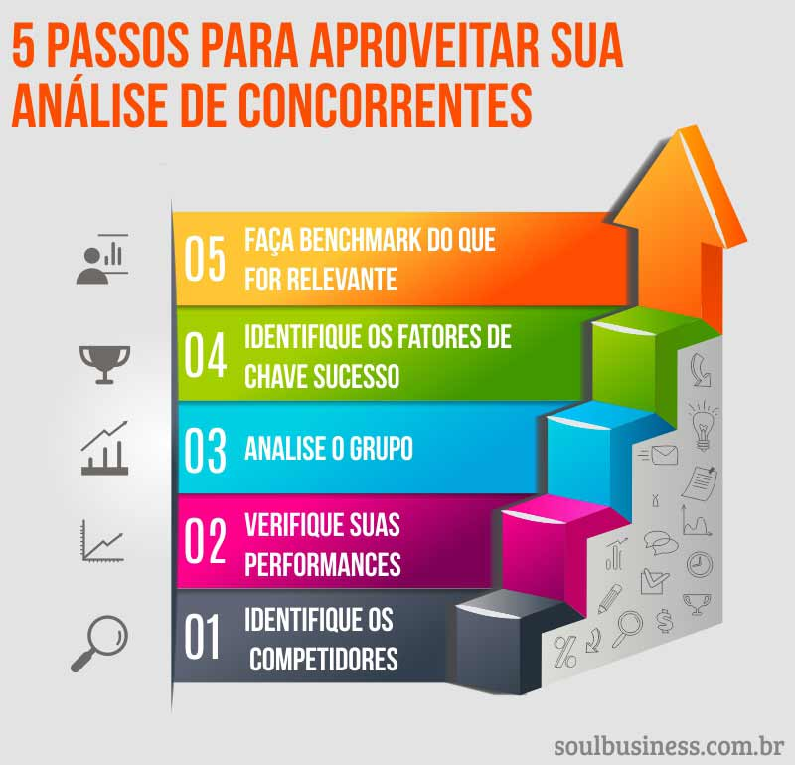

Início

1. Planilha de Análise de Concorrentes

2. Planilha de Análise de Preseça Digital

3. Pontos Chave para Benchmark

4. Ideias para Aplicarmos + Métricas

OBS: Troque as palavras 'Competidor A, B, C' pelo nome das empresas que você está analisando para cada caso.

planilha criada por soulbusiness.com.br

